Blad1
 | Rekommenderad kvävegiva för höstoljeväxter

 | Om du har vägt bladmassan, fyll i rutorna här |  |  |  | ?

 |  | Bladmassans vikt (kg/m2) |  | ?

 |  | Mineralisering (kg N/ha) |  | ?

 |  | Skörd (kg/ha) |  | ?

 |  | Rekommenderad giva | kg N/ha

 | Om du har mätt/uppskattat höstens kväveupptag, fyll i rutorna här |  |  |  | ?

 |  | Kväveupptag på hösten(kg N/ha) |  | ?

 |  | Mineralisering (kg N/ha) |  | ?

 |  | Skörd (kg/ha) |  | ?

 |  | Rekommenderad giva | kg N/ha

Exempel på hur höstrapsen kan se ut vid olika höstupptag. Ramarna är 1 kvadratmeter stora.
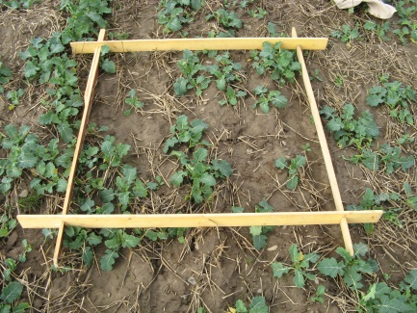
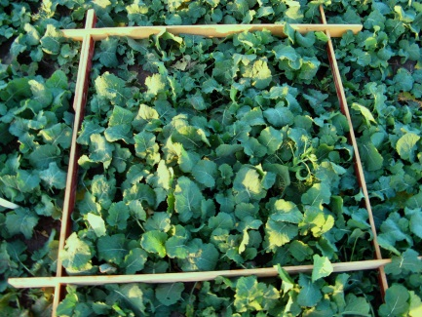
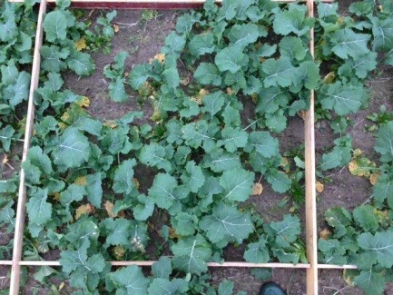
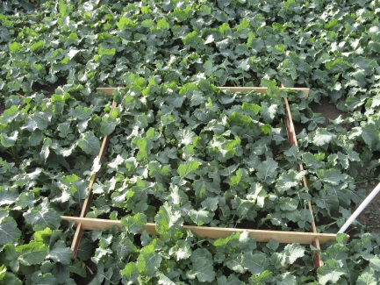

16 kg N/ha
77 kg N/ha
49 kg N/ha
95 kg N/ha

